Capa
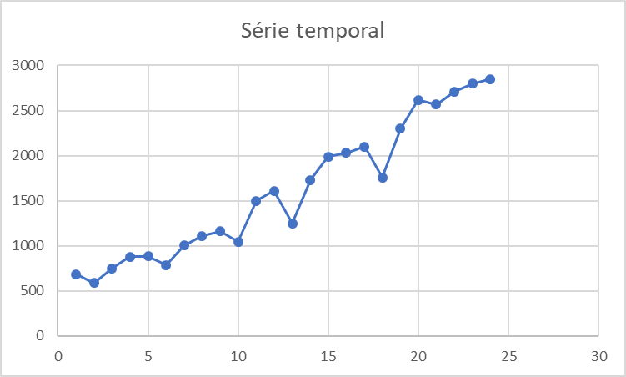
Métodos de Previsão para Modelos com Tendência e Nenhuma Sazonalidade

4. | Modelo de Previsão com Média Móvel Dupla
 |  | Alternativa ao método de médias móveis simples quando os valores apresentam tendência. Pois a MMS pode induzir a erros sistemáticos. O método de médias móveis duplas procura diminuir este efeito sistemático.

5. | Modelo de Previsão por Alisamento Exponencial Duplo de Holt
 |  | Quando uma determinada série apresenta aleatoriedade e uma tendência linear de crescimento (ou decrescimento), o modelo de suavização exponencial dupla de Holt pode ser usado de maneira satisfatória para a previsão, caso os outros componentes da série possam ser desprezados.

Média Móvel Dupla
Exemplo de Média Móvel Dupla para Vendas de Roupas de Inverno

Roupas de Inverno
Meses | Vendas | MMS | Previsto | erro absoluto | erro quadrático | Média (Erro ABS) = | 426.1
1 | 684 |  |  |  |  | Média (Erro^2) = | 215,388.7
2 | 590
3 | 750 |  |  |  |  | Previsão
4 | 880 | 675 |  |  |  | Realizado = | 2,850
5 | 885 | 740 |  |  |  | Estimado = | 2,451
6 | 788 | 838 |  |  |  | Variação = | 14.0%
7 | 1,004 | 851 | 751 | 253.0 | 64,009.0
8 | 1,111 | 892 | 810 | 301.2 | 90,734.8
9 | 1,160 | 968 | 861 | 299.4 | 89,667.0
10 | 1,044 | 1,092 | 904 | 140.3 | 19,693.4
11 | 1,500 | 1,105 | 984 | 516.1 | 266,370.7
12 | 1,610 | 1,235 | 1,055 | 555.2 | 308,271.7
13 | 1,250 | 1,385 | 1,144 | 106.2 | 11,283.2
14 | 1,730 | 1,453 | 1,241 | 488.6 | 238,686.5
Forecasting
 | Realizado | Previsto
4 | 880
5 | 885
6 | 788
7 | 1,004 | 751
8 | 1,111 | 810
9 | 1,160 | 861
10 | 1,044 | 904
11 | 1,500 | 984
12 | 1,610 | 1,055
13 | 1,250 | 1,144
14 | 1,730 | 1,241
15 | 1,990 | 1,358
16 | 2,030 | 1,456
17 | 2,100 | 1,547
18 | 1,760 | 1,701
19 | 2,300 | 1,871
20 | 2,620 | 1,973
21 | 2,566 | 2,019
22 | 2,710 | 2,081
23 | 2,800 | 2,258
24 | 2,850 | 2,451
15 | 1,990 | 1,530 | 1,358 | 632.4 | 399,986.0
16 | 2,030 | 1,657 | 1,456 | 574.0 | 329,476.0
17 | 2,100 | 1,917 | 1,547 | 553.3 | 306,177.8
18 | 1,760 | 2,040 | 1,701 | 58.9 | 3,467.9
19 | 2,300 | 1,963 | 1,871 | 428.9 | 183,945.7
20 | 2,620 | 2,053 | 1,973 | 646.7 | 418,177.8
21 | 2,566 | 2,227 | 2,019 | 547.1 | 299,330.6
22 | 2,710 | 2,495 | 2,081 | 628.9 | 395,501.2
23 | 2,800 | 2,632 | 2,258 | 541.6 | 293,282.4
24 | 2,850 | 2,692 | 2,451 | 398.7 | 158,935.1

Holt
Exemplo de Holt para Vendas de Roupas de Inverno

Roupas de Inverno
Meses | Vendas | Base | Tendência | Previsto | erro absoluto | erro quadrático | Média (Erro ABS) = | 140.9
1 | 684 | 684 | 0.00 |  |  |  | Média (Erro^2) = | 34,052.9
2 | 590 | 672.12 | -11.88 | 684.00 | 94.0 | 8,836.0
3 | 750 | 671.58 | -0.54 | 660.24 | 89.8 | 8,057.5 | Previsão
4 | 880 | 697.46 | 25.88 | 671.05 | 209.0 | 43,661.2 | Realizado = | 2,850
5 | 885 | 743.77 | 46.31 | 723.34 | 161.7 | 26,135.4 | Estimado = | 2,929
6 | 788 | 789.82 | 46.05 | 790.08 | 2.1 | 4.3 | Variação = | 2.8%
7 | 1,004 | 857.12 | 67.30 | 835.87 | 168.1 | 28,269.2
8 | 1,111 | 948.00 | 90.88 | 924.42 | 186.6 | 34,812.8 | Constantes de suavização
9 | 1,160 | 1,054.20 | 106.19 | 1,038.89 | 121.1 | 14,668.5 | alfa = | 0.1
10 | 1,044 | 1,145.68 | 91.48 | 1,160.39 | 116.4 | 13,546.3 | beta = | 1.0
11 | 1,500 | 1,270.38 | 124.70 | 1,237.16 | 262.8 | 69,085.7
12 | 1,610 | 1,422.25 | 151.87 | 1,395.09 | 214.9 | 46,187.7
13 | 1,250 | 1,533.15 | 110.90 | 1,574.12 | 324.1 | 105,055.2
14 | 1,730 | 1,654.92 | 121.76 | 1,644.05 | 85.9 | 7,386.8
Forecasting
15 | 1,990 | 1,803.65 | 148.73 | 1,776.68 | 213.3 | 45,504.6
16 | 2,030 | 1,962.19 | 158.54 | 1,952.37 | 77.6 | 6,025.9
17 | 2,100 | 2,118.11 | 155.92 | 2,120.73 | 20.7 | 429.6
18 | 1,760 | 2,209.05 | 90.95 | 2,274.03 | 514.0 | 264,223.2
19 | 2,300 | 2,300.00 | 90.95 | 2,300.00 | 0.0 | 0.0
20 | 2,620 | 2,419.90 | 119.90 | 2,390.95 | 229.1 | 52,465.3
21 | 2,566 | 2,543.11 | 123.21 | 2,539.80 | 26.2 | 686.5
22 | 2,710 | 2,671.84 | 128.73 | 2,666.32 | 43.7 | 1,907.8
23 | 2,800 | 2,800.50 | 128.66 | 2,800.58 | 0.6 | 0.3
24 | 2,850 | 2,919.16 | 118.65 | 2,929.16 | 79.2 | 6,266.6

